Berechnungstabelle
Ermittlung des an einer Wasserentnahmestelle verfügbaren Löchwasserdurchflusses

Bemerkung :
Diese Tabelle stellt eine Anwendung der im folgenden Artikel vorgeschlagenen Berechnungsmethode dar :

Einstellungen |  |  |  |  |  |  |  | Legende

mWS
m³/h
Schnittpunkt festlegen
Druckeinheit |  | Volumenstromeinheit |  | Schnittpunkt P0 |  |  |  | fehlende Angabe ergänzen |  |  | 1 | Empfohlener Ansatz
 |  |  |  |  |  |  |  | fehlende Angabe überprüfen |  |  | 2 | Alternativer Ansatz
bar
l/s

Statischer Druck |  |  | Messreihe I |  |  |  |  | Messreihe II |  |  |  | Zukünftiger Verbrauch |  |  | Vorschrift

Statischer Druck |  |  | Gemessene Entnahme/Druck-Paare |  |  |  |  | Gemessener Mindestdruck |  |  |  |  |  |  | Vorgeschriebener Mindestdruck
am Hydranten |  |  | am Hydranten |  |  |  |  | am Hydranten 1 |  |  |  |  |  |  | für die Löschwasserentnahme
Messung | Druck |  | Messung | Entnahme |  | Druck |  | Messung | Druck |  |  |  |  |  | Parameter | Druck
Pstat |  | mWS | P0' | 0.0 | m3/h |  | mWS | Pmin |  | mWS |  |  |  |  | Pregl |  | mWS
 |  |  | P1 |  | m3/h |  | mWS
Zur Ansicht Bild anwählen und vergröβern: |  |  | P2 |  | m3/h |  | mWS
 |  |  | P3 |  | m3/h |  | mWS
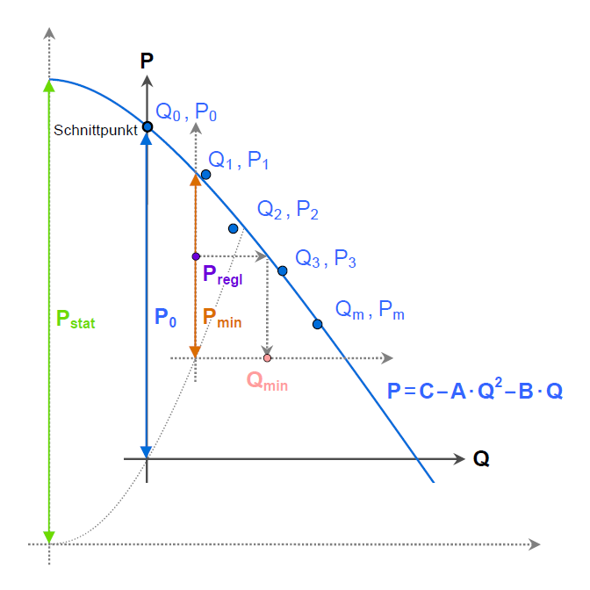
 |  |  | P4 |  | m3/h |  | mWS
 |  |  | P5 |  | m3/h |  | mWS
 |  |  | P6 |  | m3/h |  | mWS
 |  |  | P7 |  | m3/h |  | mWS
 |  |  | P8 |  | m3/h |  | mWS
 |  |  | P9 |  | m3/h |  | mWS
 |  |  | P0" | 0.0 | m3/h |  | mWS

 |  |  | Verbrauch im Versorgungsnetz |  |  |  |  | Höchstverbrauch |  |  |  | Höchstverbrauch
 |  |  | während der Messkampagne 2 |  |  |  |  | im Versorgungsnetz 2 |  |  |  | im Versorgungsnetz 2
 |  |  | Messung | Verbrauch |  |  |  | Messung | Verbrauch |  |  | Parameter | Verbrauch
 |  |  | Qh |  | m3/h |  |  | Qh max |  | m3/h |  | Qh max futur |  | m3/h

Ergebnisse |  |  |  |  |  |  |  | Aktuelle Verfügbarkeit |  |  |  | Zukünftige Verfügbarkeit

Verfügbarer Löschwasservolumenstrom berechnet auf Basis des Mindestdrucks 1 |  |  |  |  |  |  |  | Qmin actuel | N/A | m3/h

Verfügbarer Löschwasservolumenstrom berechnet auf Basis des Höchstverbrauchs 2 |  |  |  |  |  |  |  | Qmin actuel | N/A | m3/h |  | Qmin futur | N/A | m3/h

